상품제안서
모두애 웰컴키트 TECH (사무용) | 상품코드: S25643

 |  |  |  |  |  |  | 02-713-8555 | www.synergygift.co.kr
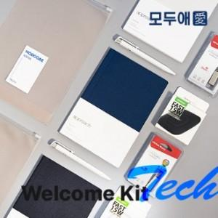

【상세/제작정보】 | <p style="text-align: center;" align="center">​볼펜/패드, USB, 노트 인쇄 및 파우치스티커​ 포함​<span id="husky_bookmark_end_1675675768602"></span>​</p>

【인쇄/포장옵션】 | 풀칼라 / 지퍼백포장

【공급단가】 | 수량 | 20~ | 50~ | 100~ | 300~ | 500~
*VAT별도 | 단가 | 26,320원 | 25,350원 | 24,370원 | 23,400원 | 22,810원

【상품 URL】 | https://synergygift.co.kr:443/src/goods_detail.php?gdno=25643

